表紙
～ 第36回 ～

堺フレンドリーマッチ 少年サッカー大会

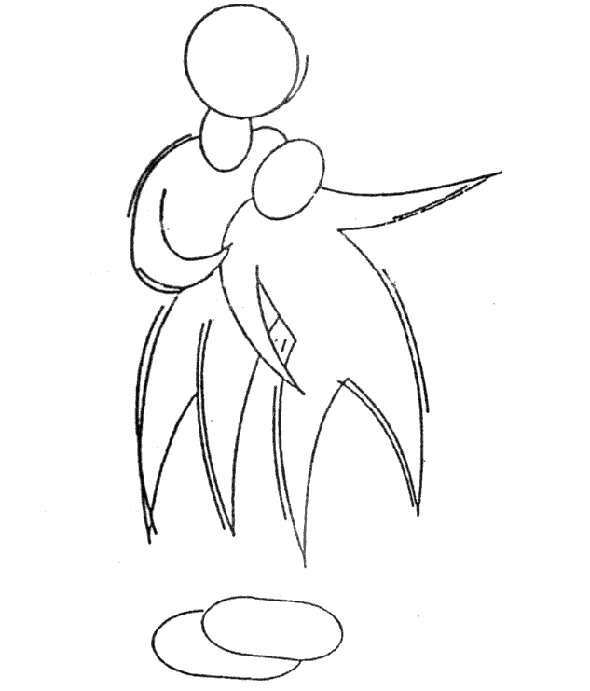

 | 開催日 | 令和元年12月15日(日) ・21日(土)
 |  | 予備日：令和元年12月22日(日)
 | 主 催 | 下野池JSS・堺白鷺JSC・アーバンペガサスFC
 |  | 錦西FC・日置荘西FC・浅香山SC
 | 協 力 | 深井FC・赤坂台JSC・東百舌鳥FC
 |  | 竹宮FC ・ 榎FC・高原JFC

